Sheet1
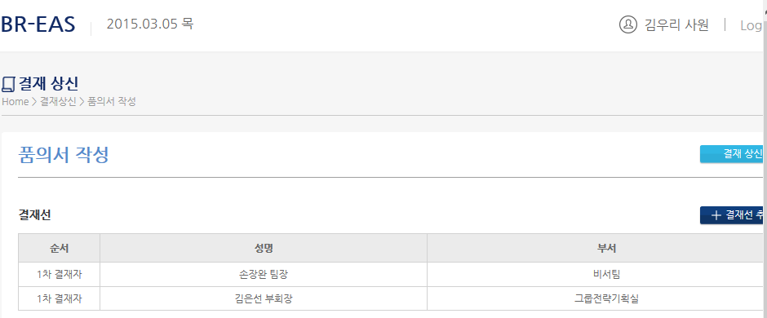
 | 기능/화면 | 항목 | 요구사항
 | 미상신 | 대체자 | 명칭변경 : 대체상신요청
 |  | 대체자 | 대체인경우만 소유자 필드 추가
 |  | 사용용도 | 전체/상신/상신제외
 | 품의서 | 계정구분 | 매뉴 | 부서코드 | 부서명 | 부서코드 | 부서명 | 부서코드 | 부서명
 |  |  | 영업관련경비(1~4)만 디스플레이 | 50010 | 마케팅본부 | 53003 | 카나브-병원 | 54700 | 경남그룹
 |  |  |  | 50100 | NEPHRO사업본부 | 55009 | 카나브-의원
 |  |  |  | 50000 | 영업본부 | 55012 | 의원-항생일반MKT팀
 |  |  |  | 56000 | HC영업본부 | 55011 | 의원-순환MKT팀
 |  |  |  | 51310 | SFE팀 | 54800 | 제주그룹
 |  |  |  | 52140 | 준법경영팀 | 55600 | 전북그룹
 |  |  | 현업및일반경비 | 위 부서 이외
 |  | 예산부서 | 영업,기타,일반은 자기부서로 디폴트처리 및 결재선 디폴트기준 구성 |  |  |  |  | 53210 | CV/CNS MKT팀
 |  |  | 세미나,심포는 부서팝업시 MKT 3개부서 리스트+4개추가 티폴트 |  |  |  |  | 54110 | AI/AA MKT팀
 |  |  |  |  |  |  |  | 54120 | AN MKT팀
 | 결재정산서 | 카드내역 | 준법경영팀이 1차결재자인 경우 세부계정,제품군,거래처 수정 가능 |  |  |  |  | 53003 | 카나브-병원
 | 재품의 | 결재선 | 결재선 자동 재구성 |  |  |  |  | 55009 | 카나브-의원
 | 품의서 | 예산부서 | 인사조직에는 없는 ERP예산부서 추가, 조직조회 뷰에 보여지게 추가함 |  |  |  |  | 55012 | 의원-항생일반MKT팀
 |  |  | 01000 | 회장실 |  |  |  | 55011 | 의원-순환MKT팀
 |  |  | 02000 | 부회장실
 |  |  | 20000 | 사장실
 |  |  | 53003 | 카나브-병원
 |  |  | 55009 | 카나브-의원
 |  |  | 55012 | 의원-항생일반MKT팀
 |  |  | 55011 | 의원-순환MKT팀
 |  |  | 54800 | 제주그룹
 |  |  | 55600 | 전북그룹
 |  |  | 54700 | 경남그룹

 | 확인 | 예산부서 | 코드 중복 | 00000 | 그룹전략기획실
 |  |  |  | 00000 | 보령제약그룹

 | 심포지움 | 결재선 | 상신결재선구성에서 MKT PM(2차) 제외함(심포지움관리자이기 때문)=결재선구성에서 세팅수정
 |  | 공정경쟁규약은 심포지움관리자가 번호를 생성했으므로, 팝업창에서 심포지움관리자(상신자)가 당월 생성한 건을 보여준다
오류 | 사용자권한 | 등록 | 검색창에서 부서검색 오류
오류 | 품의서 | 결재선 | 비서의 경우 수기 생성시 순서명 오류(1차결재자->2차결재자)
오류 | 품의서 | 결재선 | 비서,엄지합창단 결재선 1,2차 생성 후 상신시 결재선 미생성 및 품의상신됨 => 배포요망
 |  |  | 상신의견 미조회

1
log의 No를 시트명으로 하여 결함내용을 캡처하여 붙여넣기 및 설명합니다.
캡처시에는 로그인사원, 결재문서 가 보이게 캡처합니다.

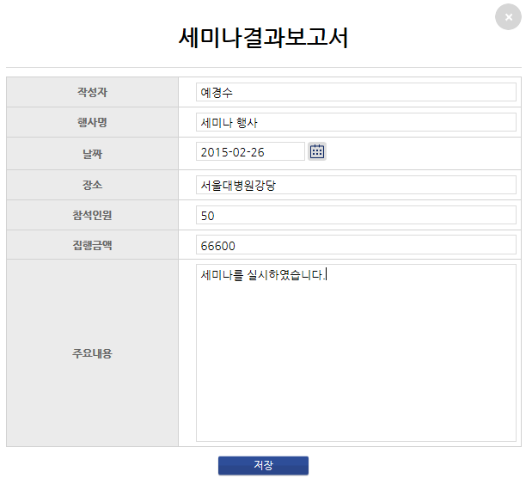

예시

참석인원에 [명]
집행금액에 [원]을 뒷부분에 추가

